Help
सरकारी विद्यालयों हेतु मध्यान्ह भोजन तथा मुख्यमंत्री बाल गोपाल दुग्ध योजना प्रोग्राम |  |  |  |  |  | Prepared By:-Ummed Tarad
 |  |  |  |  |  | (Teacher,GSSS Raimalwada) Mob.No-9166973141 EmailAddress:-ummedtrdedu@gmail.com
मुख्यमंत्री बाल गोपाल दुग्ध योजना के सम्बन्ध में कुछ महत्वपूर्ण बिंदु |  |  |  |  | इस एक्सेल प्रोग्राम के सम्बन्ध में कुछ महत्वपूर्ण निर्देश
क्र.सं. | कक्षा स्तर | पाउडर मात्रा | तैयार दुग्ध मात्रा | चीनी मात्रा | 1. "School Info","Namankan", "Food-Data Entry" तथा "Milk-Data Entry" शीट्स की अनलॉक सेल्स में आवश्यक पूर्तियां करें. ध्यान रहे किसी ड्रॉप डाउन लिस्ट को आवश्यक हो तो ही छेड़ें अर्थात ड्रॉप डाउन लिस्ट में ऑटो आने वाले विकल्प के अलावा विकल्प को विशेष परिस्थिति में ही चयन करें.
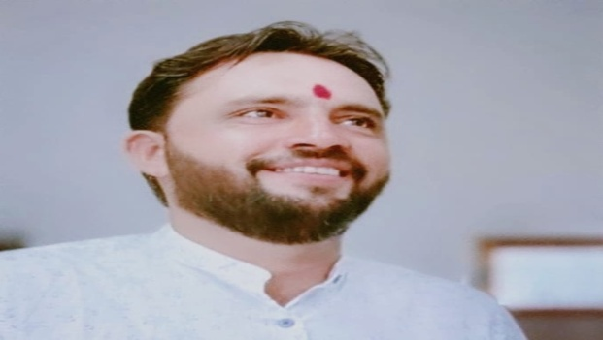
1 | 1 से 5 | 15.0 | 150 | 8.0
 |  | ग्राम | मी.ली. | ग्राम
2 | 6 से 8 | 20.0 | 200 | 12.0 | 2. मध्यान्ह भोजन योजना हेतु आवश्यक प्रपत्र "MPR" में आवश्यक हो तो पिंक रंग की सेल्स में आवश्यक पूर्तियां करें,शेष औटोमैतेड प्रिंट लेवें l
 |  | ग्राम | मी.ली. | ग्राम
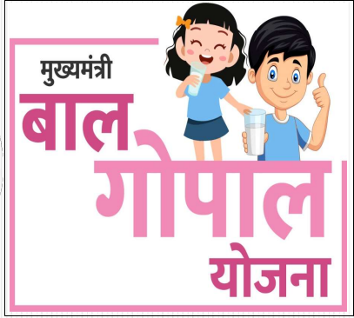 |  |  |  |  | 3. अन्य सारे प्रपत्र यथा- "खाद्यान्न वितरण एवं स्टॉक पंजिका", "मासिक उपयोगिता प्रमाण-पत्र", "दुग्ध वितरण एवं दुग्ध स्टॉक पंजिका" एवं "दुग्ध गुणवत्ता पंजिका" स्वत; ही तैयार हो जायेंगे, आवश्यकतानुसार प्रिंट लेवें.
 |  |  |  |  |  | Visit Youtube Video for help☟
 |  |  |  |  |  | https://youtu.be/rQDVHzJ-nVI
 |  |  |  |  | 4. अंत में अंतिम शीट "Bill" में राशन सामग्री की विद्यार्थीवार मात्रा तथा दर लिखकर "Ctrl+P" द्वारा बिल प्रिंट लेवें. | Please Like and Subscribe
Updated On 08-07-2023

